Cover


Summary
 |  |  | Statistik Pasar Modal 2022

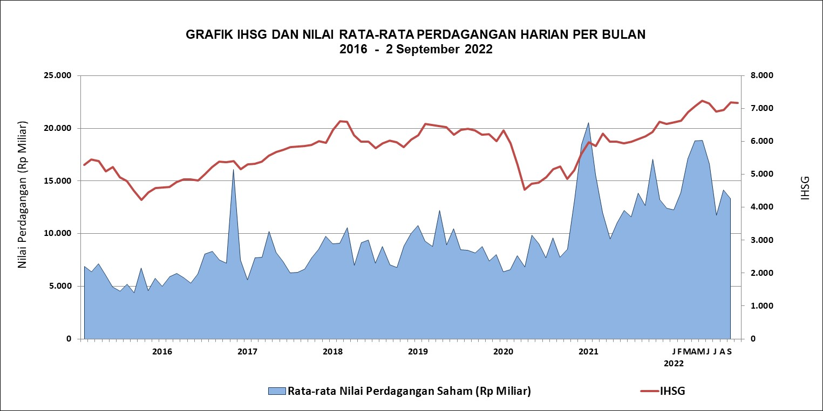

DATA SUMMARY

 | 2021 | 2022
SAHAM
Indeks Harga Saham Gabungan | 6,581.48 | 7,177.18
Total Perusahaan Tercatat* | 766 | 809
Perusahaan new listing | 54 | 43
Perusahaan Delisted | 1 | -
Kapitalisasi Pasar Saham IHSG (Rp Triliun) | 8,252.41 | 9,375.10
Kapitalisasi Pasar (Miliar US$)** | 578.51 | 629.88
Volume Transaksi (MilIar Saham) | 5,096.45 | 3,830.60
Nilai Perdagangan (Rp Triliun) | 3,302.93 | 2,450.46
Frekuensi Transaksi (ribu kali) | 319,821.16 | 219,276.56
Jumlah Hari Bursa | 247 | 161
Rata-rata Perdagangan Harian***:
Volume (juta saham) | 22,544.14 | 25,218.36
Nilai (Rp Miliar) | 13,431.27 | 15,259.22
Frekuensi (ribu kali) | 1,317.47 | 1,390.87
OBLIGASI DAN SUKUK
Total Outstanding (Rp Triliun) | 4,955.98 | 5,450.01
Obligasi dan Sukuk Pemerintah | 4,521.98 | 4,982.47
Obligasi Korporasi, Sukuk, dan EBA | 434.00 | 467.54
Total Outstanding (USD Million) | 347.50 | 283.58
Obligasi dan Sukuk Pemerintah | 300.00 | 236.08
Obligasi Korporasi, Sukuk, dan EBA | 47.50 | 47.50
EMISI
Saham (Rp Triliun) | 258.94 | 45.08
IPO Saham | 61.66 | 21.05
PUT | 197.27 | 24.03
Obligasi dan Sukuk (Rp Triliun) | 910.98 | 579.90
Pemerintah
Obligasi dan Sukuk Pemerintah | 806.63 | 456.25
Korporasi
Obligasi Korporasi | 92.41 | 109.80
Sukuk Korporasi | 11.94 | 13.85
JUMLAH PENAWARAN UMUM
Jumlah IPO Saham | 53 | 42
Jumlah PUT | 45 | 21

* Tidak termasuk saham preferen dan saham seri B (3 saham)
** Kurs BI tanggal 2 September 2022 Rp 14.884
*** Semua papan dan pasar saham termasuk juga Right, Warrant, dan Reksa Dana KIK

 |  |  | Hal i

